Purenit Kasten
ISOTRA a.s. |  |  |  |  |  |  |  |  |  |  |  |  |  |  |  |  |  | E-mail: objednavky@isotra.cz
Bílovecká 2411/1, 746 01 Opava |  |  |  |  |  |  |  |  |  |  |  |  |  |  |  |  |  | www.isotra.cz
Bestellungsformular PURENIT UNTERPUTZKASTEN

Bestellung |  |  |  |  |  |  |  |  |  | Besteller
Bestellnr.: |  |  |  |  |  |  |  |  |  | Id-Nr.:
 |  |  |  |  |  |  |  |  |  | Ust.-IdNr.:
Bestellt am.: |  |  |  |  |  |  |  |  |  | Rechnungsadresse:

Telefon:
 |  |  |  |  |  |  |  |  |  | Lieferadresse:
Lieftermin:

Position | Anzahl St. | Abkürzung 2 | Typ des KASTENS | Maße in mm |  |  |  | Maß B1 | Komponenten |  |  |  |  |  |  | Führungsschienenachse (mm) | Art der Jalousiehalter | Kontrollort | Innenanstrich der Box | Verpackung
 |  |  |  |  |  |  |  |  | Unterputzschiene | Farbe der Unterputzschiene | Fundamentprofils | Farbe des Fundamentprofils | Typ der Halter | Halter St. | Montagepads
 |  |  |  | Maß A | Maß B | Maß C | Maß D (Länge der Sektion)
1 | 2 | 3 | 4 | 5 | 6 | 7 | 8 | 9 | 10 | 11 | 12 | 13 | 14 | 15 | 16 | 17 | 18 | 19 | 20 | 21
 |  |  |  |  |  |  |  |  |  |  |  |  |  | 2
 |  |  |  |  |  |  |  |  |  |  |  |  |  | 2
 |  |  |  |  |  |  |  |  |  |  |  |  |  | 2
 |  |  |  |  |  |  |  |  |  |  |  |  |  | 2
 |  |  |  |  |  |  |  |  |  |  |  |  |  | 2
 |  |  |  |  |  |  |  |  |  |  |  |  |  | 2
 |  |  |  |  |  |  |  |  |  |  |  |  |  | 2
 |  |  |  |  |  |  |  |  |  |  |  |  |  | 2
 |  |  |  |  |  |  |  |  |  |  |  |  |  | 2
 |  |  |  |  |  |  |  |  |  |  |  |  |  | 2
 |  |  |  |  |  |  |  |  |  |  |  |  |  | 2
Bemerkung zur Bestellung:

PB |  | PB-IS |  | PB-L |  | 9) Maß B1 |  | 10) Unterputzschiene |  |  | 12) Fundamentprofils |  | Maße in mm |  |  | 17) Führungsschienenachse

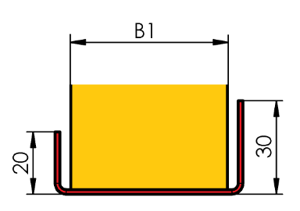
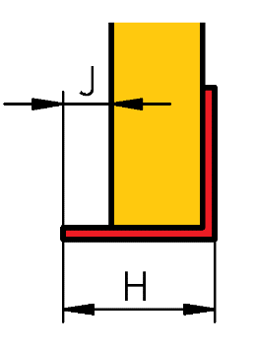
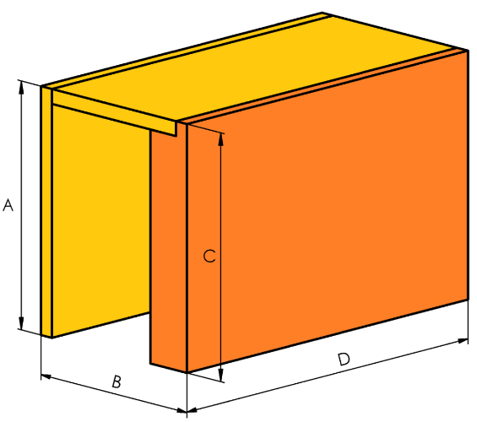
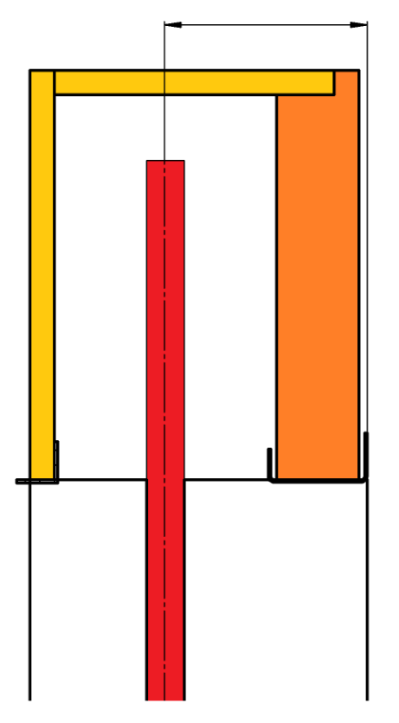

Ansicht aus dem Exterieur!
Wenn Sie sich die eckigen oder ebenen Zusammenstellungen bestellen, ergänzen Sie diese mit der Skizze der bestimmten Situation, bitte.
Kartons mit einer Länge über 3500 mm werden aus mehreren Teilen zusammengesetzt.

17) Geben Sie die Führungsschienenachse in mm ein. Bei Eingabe des Wertes „0“ wird seitlich keine Nut für die Führungsschiene gefräst.
Die Achse der Führungsschiene richtet sich nach der inneren Tiefe des Kastens, inklusive der gewählten Isolierung (Maß „B1“).
Beispiel: Die innere Tiefe der Box 140mm + Isolierung z.B. B1 40mm = 140/2 + 40 = 110mm - dieser Wert wird als Achse der Führungsschiene eingegeben

Es gelten ausdrücklich die AGB und Reklamationsordnung der ISOTRA a. s., die unter diesem link zugänglich sind:
Gültigkeit vom: 27.08.2026.

Anweisungen für Kasten
Bestellungsformullar -PURENIT UNTERPUTZKASTEN

Abkürzung | Bemerkung
 | Bei Anlieferung des Purenit Unterputzkastens insgesamt der Leibung, geben Sie in beide Bestellungsblätter (Kasten+Leibung) die gleiche Bezeichnung der Position an, wie z.B. A1. Das heißst, dass die Rille für die Führungsschienen im Purenit Unterputzkasten die gleiche Lage wie die Führungsschiene in der Leibung hat. |  | PB |  | PB-IS |  | PB-L


 | Im Falle, dass Sie sich den Purenit Unterputzkasten selbst bestellen, wird sich die Rille für die Führungsschiene mitten im Innnenraum vom Kasten befinden

Abkürzung 2
Abkürzung | Name | Bemerkung
PUR BOX | Purenit unterputzkasten

Typ des Kastens
Abkürzung | Name | Bemerkung
ISOTRA PB | Isotra Purenit Kasten | Purenit Kasten ohne Dämmung
ISOTRA PB-IS | Isotra Purenit Kasten mit Dämmung | Purenit Kasten mit Dämmung 30mm
ISOTRA PB-L | Isotra Purenit Kasten mit "L" Profil | Purenit Kasten "L"

Dicke der Dämmung im Kasten - Maß "B1"
Abkürzung | Name | Bemerkung | Dicke |  | [mm] | 20 | 30 | 40 | 50 | 60
0 |  | nur für Typ des Kastens ISOTRA PB-L | Thermischer Widerstand |  | Rᴅ[(m².K)/W] | 0.20 | 0.35 | 0.45 | 0.55 | 0.70
15 | 15mm | nur für Typ des Kastens ISOTRA PB | Wärmeübergangskoeffizient |  | Uᴅ[(m².K)/W] | 2.94 | 2.04 | 1.69 | 1.45 | 1.19
20 | 20mm | nur für Typ des Kastens ISOTRA PB-IS | Diffusionswiderstand |  | Sᴅ[m] | 0.16 | 0.24 | 0.32 | 0.40 | 0.48
30 | 30mm | nur für Typ des Kastens ISOTRA PB-IS
40 | 40mm | nur für Typ des Kastens ISOTRA PB-IS
50 | 50mm | nur für Typ des Kastens ISOTRA PB-IS
60 | 60mm | nur für Typ des Kastens ISOTRA PB-IS

Unterputzschiene |  |  | Unterputzschiene
Abkürzung | Name | Maße in mm
20 | typ 20/3 | H=20mm, J=3mm
25 | typ 25/8 | H=25mm, J=8mm
30 | typ 30/13 | H=30mm, J=13mm
35 | typ 35/18 | H=35mm, J=18mm
40 | typ 40/23 | H=40mm, J=23mm
45 | typ 45/28 | H=45mm, J=28mm

Fundamentprofils |  |  | Fundamentprofils
Abkürzung | Name | Bemerkung
0-IS | nicht für ISOTRA PB-L | nur für Typ des Kastens ISOTRA PB-L
15-IS | ISOTRA PB | nur für Typ des Kastens ISOTRA PB
20-IS | ISOTRA PB-IS 20 | nur für Typ des Kastens ISOTRA PB und PB-IS
30-IS | ISOTRA PB-IS 30 | nur für Typ des Kastens ISOTRA PB und PB-IS
40-IS | ISOTRA PB-IS 40 | nur für Typ des Kastens ISOTRA PB und PB-IS
50-IS | ISOTRA PB-IS 50 | nur für Typ des Kastens ISOTRA PB und PB-IS
60-IS | ISOTRA PB-IS 60 | nur für Typ des Kastens ISOTRA PB und PB-IS
70-IS | ISOTRA PB-IS 70 | nur für Typ des Kastens ISOTRA PB und PB-IS
80-IS | ISOTRA PB-IS 80 | nur für Typ des Kastens ISOTRA PB und PB-IS
90-IS | ISOTRA PB-IS 90 | nur für Typ des Kastens ISOTRA PB und PB-IS
100-IS | ISOTRA PB-IS 100 | nur für Typ des Kastens ISOTRA PB und PB-IS

Die Farbe der Unterputzschiene und des Fundamentprofils
Abkürzung | Name | Bemerkung
0 | ohne
1013 | RAL perlweiß 1013
1015 | RAL elfenbein 1015
1019 | RAL gelb (graugelb) 1019
3004 | RAL purpurrot (speziell zur Lamelle 3004)
3005 | RAL weinrot 3005
6009 | RAL tannengrün 6009
7012 | RAL Basaltgrau 7012
7015 | RAL schiefergrau 7015
7016 | RAL anthrazitgrau 7016
7016M | RAL anthrazitgrau 7016 Matt
7016S | RAL anthrazitgrau 7016 Struktur
7021 | RAL schwarzgrau 7021
7022 | RAL umbragrau 7022
7024 | RAL graphitgrau 7024
7035 | RAL lichtgrau 7035
7037 | RAL grau (staubig) 7037
7038 | RAL achatgrau 7038
7039 | RAL grau 7039
7040 | RAL fenstergrau 7040
7044 | RAL grau (Seide) 7044
7048 | RAL perlmaußgrau 7048
8012 | RAL rotbraun 8012
8014 | RAL sepiabraun 8014
8014M | RAL braun (Sepia) 8014 Matt
8014S | RAL braun (Sepia) 8014 Struktur
8019 | RAL graubraun 8019
9003RAL | RAL signalweiß 9003
9004 | RAL signalschwarz 9004
9005 | RAL tiefschwarz 9005
9005M | RAL schwarz (dunkelschwarz) 9005 Matt
9005S | RAL schwarz (dunkelschwarz) 9005 Struktur
9006RAL | RAL weißaluminium 9006
9006M | RAL weißaluminium 9006 Matt
9006S | RAL weißaluminium 9006 Struktur
9007 | RAL graualuminium 9007
9007M | RAL graualuminium 9007 Matt
9007S | RAL graualuminium 9007 Struktur
9010 | RAL reinweiß 9010
9010M | RAL weiß 9010 Matt
9010S | RAL weiß 9010 Struktur
9016 | RAL verkehrsweiß 9016
9016S | RAL verkehrsweiß 9016 Struktur
9016M | RAL verkehrsweiß 9016 Matt
DB702 | RAL grau DB 702 (speziell zur Lamelle DB 702)
DB703 | RAL dunkelgrau DB 703
YW359F | schwarz metallic
VSR780 | RAL VSR780
7016MT | RAL anthrazitgrau 7016 Meco Touch
9006MT | RAL weißaluminium 9006 Meco Touch
X | ANDERE (nach Absprache)
ISD110 | Isotra System DECORAL glattes ISD110 | Max. Breite für Decoral ist 4m.
ISD120 | Isotra System DECORAL glattes ISD120 | Max. Breite für Decoral ist 4m.
ISD130 | Isotra System DECORAL glattes ISD130 | Max. Breite für Decoral ist 4m.
ISD140 | Isotra System DECORAL glattes ISD140 | Max. Breite für Decoral ist 4m.
ISD150 | Isotra System DECORAL glattes ISD150 | Max. Breite für Decoral ist 4m.
ISD152 | Isotra System DECORAL glattes ISD152 | Max. Breite für Decoral ist 4m.
ISD154 | Isotra System DECORAL glattes ISD154 | Max. Breite für Decoral ist 4m.
ISD160 | Isotra System DECORAL glattes ISD160 | Max. Breite für Decoral ist 4m.
ISD200 | Isotra System DECORAL Struktur ISD200 | Max. Breite für Decoral ist 4m.
ISD210 | Isotra System DECORAL Struktur ISD210 | Max. Breite für Decoral ist 4m.
ISD212 | Isotra System DECORAL Struktur ISD212 | Max. Breite für Decoral ist 4m.
ISD214 | Isotra System DECORAL Struktur ISD214 | Max. Breite für Decoral ist 4m.
ISD220 | Isotra System DECORAL Struktur ISD220 | Max. Breite für Decoral ist 4m.
ISD222 | Isotra System DECORAL Struktur ISD222 | Max. Breite für Decoral ist 4m.
ISD230 | Isotra System DECORAL Struktur ISD230 | Max. Breite für Decoral ist 4m.
ISD310 | Isotra System DECORAL glänzendes ISD310 | Max. Breite für Decoral ist 4m.
ISD500 | Isotra System DECORAL glattes ISD500 | Max. Breite für Decoral ist 4m.
ISD510 | Isotra System DECORAL glattes ISD510 | Max. Breite für Decoral ist 4m.
ISD600 | Isotra System DECORAL Struktur ISD600 | Max. Breite für Decoral ist 4m.
ISD610 | Isotra System DECORAL Struktur ISD610 | Max. Breite für Decoral ist 4m.
ISD620 | Isotra System DECORAL Struktur ISD620 | Max. Breite für Decoral ist 4m.
ISD630 | Isotra System DECORAL Struktur ISD630 | Max. Breite für Decoral ist 4m.
ISD640 | Isotra System DECORAL Struktur ISD640 | Max. Breite für Decoral ist 4m.
ISD700 | Isotra System DECORAL individuell ISD700 | Max. Breite für Decoral ist 4m.
Xisd | ANDERES ISD (nach Absprache) | Max. Breite für Decoral ist 4m.

Typ des Halters |  |  | Anzahl der Halters
Abkürzung | Name | Bemerkung | Kastenlänge bis [mm] | Anzahl der Halters [Stk.]
120 | kurz | 120 / 80 | 1199 | 2
220 | lang | 220 / 80 | 1999 | 3
0 | nein |  | 2799 | 4
 |  |  | 3599 | 5
Montagepads |  |  | 4399 | 6
Abkürzung | Name | Bemerkung | 5199 | 7
A | ja |  | 6000 | 8
N | nein

Art der Jalousiehalter
Abkürzung | Name | Bemerkung
0 | ohne Jalousiehalter
P002 | 20 Halter Fe [P002]
P002/32 | 26 Halter Fe Click [P002/32]
P002/30 | 28 Halter Fe Click [P002/30]
P002/10 | 29 Halter Fe mit Isolierung [P002/10] |  | Montagehalterung - lang |  |  | Montagehalterung - kurz

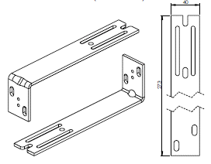
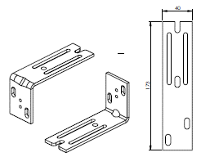
Kontrollort
Abkürzung | Name | Bemerkung
K0 | Motor S, ohne Kabelausgang

Innenanstrich der Box
Abkürzung | Name | Bemerkung
7016 | grau 7016
7038 | grau 7038

Verpackung
Abkürzung | Name | Bemerkung
fb | Folien
fbk | Papierkarton + Blasenfolie

Anweisungen für Kasten - Corner
Bestellungsformullar -PURENIT UNTERPUTZKASTEN

Abkürzung | Bemerkung
 | Bei Anlieferung des Purenit Unterputzkastens insgesamt der Leibung, geben Sie in beide Bestellungsblätter (Kasten+Leibung) die gleiche Bezeichnung der Position an, wie z.B. A1. Das heißst, dass die Rille für die Führungsschienen im Purenit Unterputzkasten die gleiche Lage wie die Führungsschiene in der Leibung hat. |  | PB | PB-IS | PB-L

 | Im Falle, dass Sie sich den Purenit Unterputzkasten selbst bestellen, wird sich die Rille für die Führungsschiene mitten im Innnenraum vom Kasten befinden

Abkürzung 2
Abkürzung | Name | Bemerkung
PUR BOX | Purenit unterputzkasten

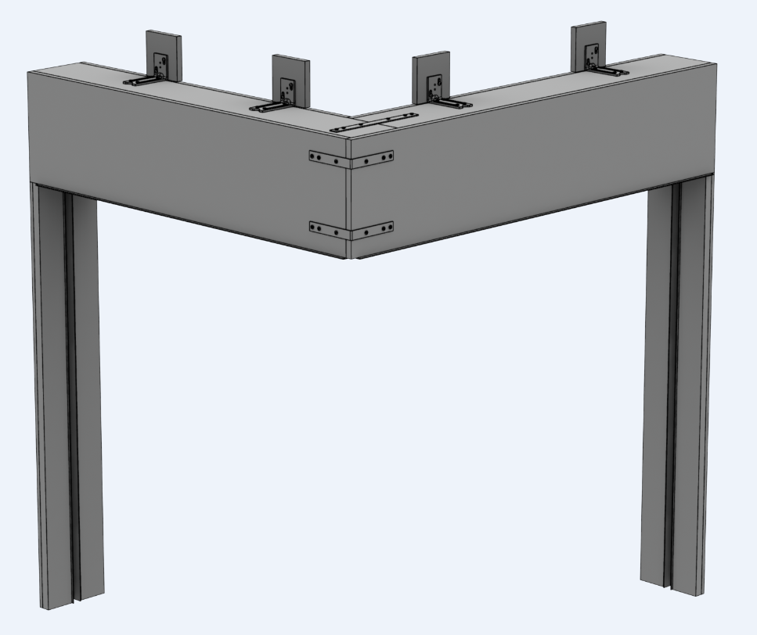
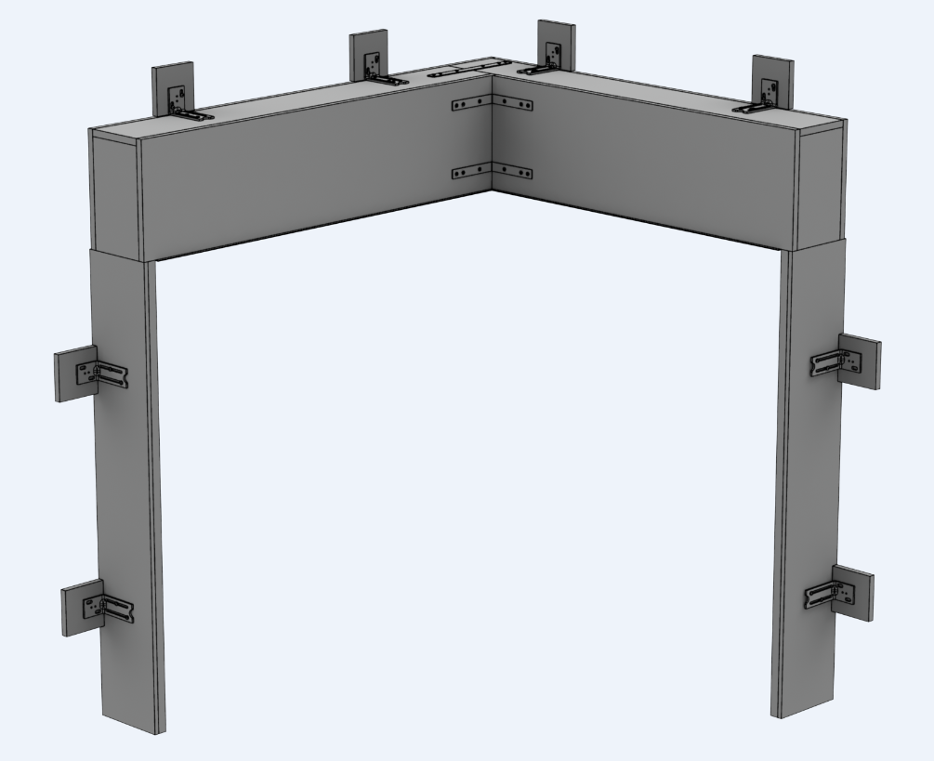
Typ des Kastens |  |  | Eckmontage
Abkürzung | Name | Bemerkung | extern |  |  |  | intern
ISOTRA PB | Isotra Purenit Kasten | Purenit Kasten ohne Dämmung
ISOTRA PB-IS | Isotra Purenit Kasten mit Dämmung | Purenit Kasten mit Dämmung 30mm
ISOTRA PB-L | Isotra Purenit Kasten mit "L" Profil | Purenit Kasten "L"

Eckmontage
Abkürzung | Name | Bemerkung
1/2_OUT | 1. ze 2. extern
2/2_OUT | 2. ze 2. extern
1/2_IN | 1. ze 2. intern
2/2_IN | 2. ze 2. intern

Dicke der Dämmung im Kasten - Maß "B1"
Abkürzung | Name | Bemerkung | Dicke |  | [mm] | 20 | 30 | 40 | 50 | 60
0 |  | nur für Typ des Kastens ISOTRA PB-L | Thermischer Widerstand |  | Rᴅ[(m².K)/W] | 0.20 | 0.35 | 0.45 | 0.55 | 0.70
15 | 15mm | nur für Typ des Kastens ISOTRA PB | Wärmeübergangskoeffizient |  | Uᴅ[(m².K)/W] | 2.94 | 2.04 | 1.69 | 1.45 | 1.19
20 | 20mm | nur für Typ des Kastens ISOTRA PB-IS | Diffusionswiderstand |  | Sᴅ[m] | 0.16 | 0.24 | 0.32 | 0.40 | 0.48
30 | 30mm | nur für Typ des Kastens ISOTRA PB-IS
40 | 40mm | nur für Typ des Kastens ISOTRA PB-IS
50 | 50mm | nur für Typ des Kastens ISOTRA PB-IS
60 | 60mm | nur für Typ des Kastens ISOTRA PB-IS

Unterputzschiene |  |  | Unterputzschiene
Abkürzung | Name | Maße in mm
20 | typ 20/3 | H=20mm, J=3mm
25 | typ 25/8 | H=25mm, J=8mm
30 | typ 30/13 | H=30mm, J=13mm
35 | typ 35/18 | H=35mm, J=18mm
40 | typ 40/23 | H=40mm, J=23mm
45 | typ 45/28 | H=45mm, J=28mm

Fundamentprofils |  |  | Fundamentprofils
Abkürzung | Name | Bemerkung
0-IS | nicht für ISOTRA PB-L | nur für Typ des Kastens ISOTRA PB-L
15-IS | ISOTRA PB | nur für Typ des Kastens ISOTRA PB
20-IS | ISOTRA PB-IS 20 | nur für Typ des Kastens ISOTRA PB und PB-IS
30-IS | ISOTRA PB-IS 30 | nur für Typ des Kastens ISOTRA PB und PB-IS
40-IS | ISOTRA PB-IS 40 | nur für Typ des Kastens ISOTRA PB und PB-IS
50-IS | ISOTRA PB-IS 50 | nur für Typ des Kastens ISOTRA PB und PB-IS
60-IS | ISOTRA PB-IS 60 | nur für Typ des Kastens ISOTRA PB und PB-IS
70-IS | ISOTRA PB-IS 70 | nur für Typ des Kastens ISOTRA PB und PB-IS
80-IS | ISOTRA PB-IS 80 | nur für Typ des Kastens ISOTRA PB und PB-IS
90-IS | ISOTRA PB-IS 90 | nur für Typ des Kastens ISOTRA PB und PB-IS
100-IS | ISOTRA PB-IS 100 | nur für Typ des Kastens ISOTRA PB und PB-IS

Die Farbe der Unterputzschiene und des Fundamentprofils
Abkürzung | Name | Bemerkung
0 | ohne
1013 | RAL perlweiß 1013
1015 | RAL elfenbein 1015
1019 | RAL gelb (graugelb) 1019
3004 | RAL purpurrot (speziell zur Lamelle 3004)
3005 | RAL weinrot 3005
6009 | RAL tannengrün 6009
7012 | RAL Basaltgrau 7012
7015 | RAL schiefergrau 7015
7016 | RAL anthrazitgrau 7016
7016M | RAL anthrazitgrau 7016 Matt
7016S | RAL anthrazitgrau 7016 Struktur
7021 | RAL schwarzgrau 7021
7022 | RAL umbragrau 7022
7024 | RAL graphitgrau 7024
7035 | RAL lichtgrau 7035
7037 | RAL grau (staubig) 7037
7038 | RAL achatgrau 7038
7039 | RAL grau 7039
7040 | RAL fenstergrau 7040
7044 | RAL grau (Seide) 7044
7048 | RAL perlmaußgrau 7048
8012 | RAL rotbraun 8012
8014 | RAL sepiabraun 8014
8014M | RAL braun (Sepia) 8014 Matt
8014S | RAL braun (Sepia) 8014 Struktur
8019 | RAL graubraun 8019
9003RAL | RAL signalweiß 9003
9004 | RAL signalschwarz 9004
9005 | RAL tiefschwarz 9005
9005M | RAL schwarz (dunkelschwarz) 9005 Matt
9005S | RAL schwarz (dunkelschwarz) 9005 Struktur
9006RAL | RAL weißaluminium 9006
9006M | RAL weißaluminium 9006 Matt
9006S | RAL weißaluminium 9006 Struktur
9007 | RAL graualuminium 9007
9007M | RAL graualuminium 9007 Matt
9007S | RAL graualuminium 9007 Struktur
9010 | RAL reinweiß 9010
9010M | RAL weiß 9010 Matt
9010S | RAL weiß 9010 Struktur
9016 | RAL verkehrsweiß 9016
9016S | RAL verkehrsweiß 9016 Struktur
9016M | RAL verkehrsweiß 9016 Matt
DB702 | RAL grau DB 702 (speziell zur Lamelle DB 702)
DB703 | RAL dunkelgrau DB 703
YW359F | schwarz metallic
VSR780 | RAL VSR780
7016MT | RAL anthrazitgrau 7016 Meco Touch
9006MT | RAL weißaluminium 9006 Meco Touch
X | ANDERE (nach Absprache)
ISD110 | Isotra System DECORAL glattes ISD110 | Max. Breite für Decoral ist 4m.
ISD120 | Isotra System DECORAL glattes ISD120 | Max. Breite für Decoral ist 4m.
ISD130 | Isotra System DECORAL glattes ISD130 | Max. Breite für Decoral ist 4m.
ISD140 | Isotra System DECORAL glattes ISD140 | Max. Breite für Decoral ist 4m.
ISD150 | Isotra System DECORAL glattes ISD150 | Max. Breite für Decoral ist 4m.
ISD152 | Isotra System DECORAL glattes ISD152 | Max. Breite für Decoral ist 4m.
ISD154 | Isotra System DECORAL glattes ISD154 | Max. Breite für Decoral ist 4m.
ISD160 | Isotra System DECORAL glattes ISD160 | Max. Breite für Decoral ist 4m.
ISD200 | Isotra System DECORAL Struktur ISD200 | Max. Breite für Decoral ist 4m.
ISD210 | Isotra System DECORAL Struktur ISD210 | Max. Breite für Decoral ist 4m.
ISD212 | Isotra System DECORAL Struktur ISD212 | Max. Breite für Decoral ist 4m.
ISD214 | Isotra System DECORAL Struktur ISD214 | Max. Breite für Decoral ist 4m.
ISD220 | Isotra System DECORAL Struktur ISD220 | Max. Breite für Decoral ist 4m.
ISD222 | Isotra System DECORAL Struktur ISD222 | Max. Breite für Decoral ist 4m.
ISD230 | Isotra System DECORAL Struktur ISD230 | Max. Breite für Decoral ist 4m.
ISD310 | Isotra System DECORAL glänzendes ISD310 | Max. Breite für Decoral ist 4m.
ISD500 | Isotra System DECORAL glattes ISD500 | Max. Breite für Decoral ist 4m.
ISD510 | Isotra System DECORAL glattes ISD510 | Max. Breite für Decoral ist 4m.
ISD600 | Isotra System DECORAL Struktur ISD600 | Max. Breite für Decoral ist 4m.
ISD610 | Isotra System DECORAL Struktur ISD610 | Max. Breite für Decoral ist 4m.
ISD620 | Isotra System DECORAL Struktur ISD620 | Max. Breite für Decoral ist 4m.
ISD630 | Isotra System DECORAL Struktur ISD630 | Max. Breite für Decoral ist 4m.
ISD640 | Isotra System DECORAL Struktur ISD640 | Max. Breite für Decoral ist 4m.
ISD700 | Isotra System DECORAL individuell ISD700 | Max. Breite für Decoral ist 4m.
Xisd | ANDERES ISD (nach Absprache) | Max. Breite für Decoral ist 4m.

Typ des Halters |  |  | Anzahl der Halters
Abkürzung | Name | Bemerkung | Kastenlänge bis [mm] | Anzahl der Halters [Stk.]
120 | kurz | 120 / 80 | 1199 | 2
220 | lang | 220 / 80 | 1999 | 3
0 | nein |  | 2799 | 4
 |  |  | 3599 | 5
Montagepads |  |  | 4399 | 6
Abkürzung | Name | Bemerkung | 5199 | 7
A | ja |  | 6000 | 8
N | nein

Art der Jalousiehalter
Abkürzung | Name | Bemerkung
0 | ohne Jalousiehalter
P002 | 20 Halter Fe [P002]
P002/32 | 26 Halter Fe Click [P002/32]
P002/30 | 28 Halter Fe Click [P002/30]
P002/10 | 29 Halter Fe mit Isolierung [P002/10] |  | Montagehalterung - lang |  |  | Montagehalterung - kurz

Kontrollort
Abkürzung | Name | Bemerkung
K0 | Motor S, ohne Kabelausgang

Innenanstrich der Box
Abkürzung | Name | Bemerkung
7016 | grau 7016
7038 | grau 7038

Verpackung
Abkürzung | Name | Bemerkung
fb | Folien
fbk | Papierkarton + Blasenfolie

Vorgefertigt Leibung
ISOTRA a.s. |  |  |  |  |  |  |  |  |  |  | E-mail: objednavky@isotra.cz
Bílovecká 2411/1, 746 01 Opava |  |  |  |  |  |  |  |  |  |  | www.isotra.cz
Bestellungsformular - Vorgefertigte gedämmte Laibung

Bestellung |  |  |  |  |  |  |  | Besteller
Bestellnr.: |  |  |  |  |  |  |  | Id.-Nr.:
 |  |  |  |  |  |  |  | Ust.-IdNr.:
Bestellt am.: |  |  |  |  |  |  |  | Rechnungsadresse:

Telefon:
 |  |  |  |  |  |  |  | Lieferadresse:
Liefertermin:

Position | Anzahl St. | Abkürzung 2 | Platzierung der Leibung | Maße in mm |  |  | Typ der Halter |  | Montagepads | Bemerkung
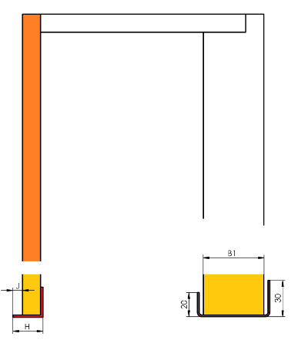
 |  |  |  | Maß A | Maß B | Achse C* | TYP | St.
1 | 2 | 3 | 4 | 5 | 6 | 7 | 8 | 9 | 10 | 11

Bemerkung :

* Achse = Achse der Hülse von Führungsschiene, gemessen vom Fensterrahmen
Ansicht aus dem Exterieur!

Es gelten ausdrücklich die AGB und Reklamationsordnung der ISOTRA a. s., die unter diesem link zugänglich sind:
Gültigkeit vom: 05.05.2025.

